Stamboom
STAMBOOM

 |  |  |  | Naam van vader

Stamboom met drie generaties |  |  |  | Geboortejaar

 |  |  | Naam van vader

Voorvaderen verwijderen
Voorvaderen toevoegen
 |  |  | Geboortejaar

 |  |  |  | Naam van moeder

 |  |  |  | Geboortejaar

 |  | Naam van vader

 |  | Geboortejaar

 |  |  |  | Naam van vader

 |  |  |  | Geboortejaar

 |  |  | Naam van moeder

 |  |  | Geboortejaar

 |  |  |  | Naam van moeder

 |  |  |  | Geboortejaar

 | Mijn naam

 | Geboortejaar

 |  |  |  | Naam van vader

 |  |  |  | Geboortejaar

 |  |  | Naam van vader

 |  |  | Geboortejaar

 |  |  |  | Naam van moeder

 |  |  |  | Geboortejaar

 |  | Naam van moeder

 |  | Geboortejaar

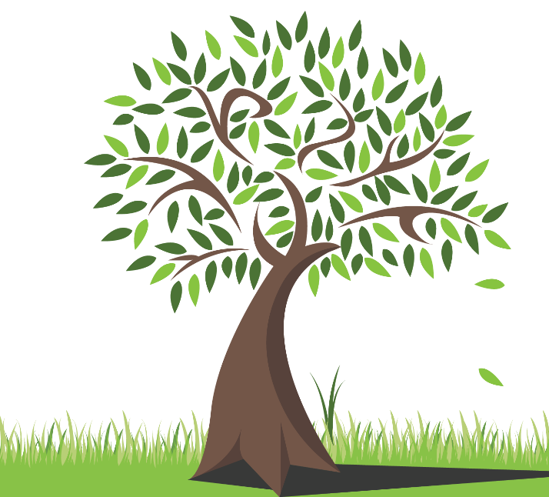
 |  |  |  | Naam van vader

 |  |  |  | Geboortejaar

 |  |  | Naam van moeder

 |  |  | Geboortejaar

 |  |  |  | Naam van moeder

 |  |  |  | Geboortejaar

